Sheet1
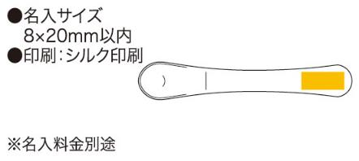
提 案 書

アイスクリームスプーン |  | 参考上代 | ¥320 | 販売価格
 |  | （税別） |  | （税別）
【JAN】 | 4562121885561
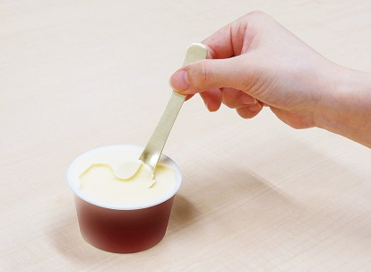 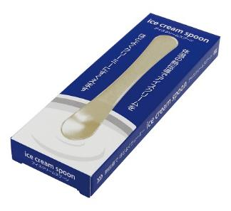 |  |  | 【商品番号】 6863 【本体サイズ】 17×100mm・6ｇ 【パッケージサイズ】 45×130×13mm・15ｇ 【個装形態】 化粧箱入 【材質】 アルミニウム 【入数】 200 【商品説明】 アルミニウムの熱伝導率を利用して指の体温でアイスクリームをほどよく溶かしなめらかでクリーミーな状態でアイスクリームを食べることができます 【生産国】 中国

